Rapost z postępu pracy
Raport z postępu pracy za okres 2.01.2019 - 15.05.2019

 | Pozostała praca skumulowana | Pozostała skumulowana praca rzeczywista | Praca skumulowana pozostała wg pbaz
18-12-31 | 1,155godz. | 1,160godz. | 0godz.
19-01-14 | 1,125godz. | 1,155godz. | 0godz.
19-01-28 | 878godz. | 1,133godz. | 0godz.
19-02-11 | 855godz. | 1,133godz. | 0godz.
19-02-25 | 831godz. | 1,133godz. | 0godz.
19-03-11 | 543godz. | 1,133godz. | 0godz.
19-03-25 | 271godz. | 1,133godz. | 0godz.
19-04-08 | 4godz. | 1,133godz. | 0godz.
19-04-22 | 1godz. | 1,133godz. | 0godz.
19-05-06 | 0godz. | 1,133godz. | 0godz.
POSTĘP REALIZACJI PRACY
Pokazuje, ile pracy ukończono, a ile jeszcze pozostało do wykonania. Jeśli linia reprezentująca skumulowaną ilość pracy pozostałej jest bardziej stroma, realizacja projektu może się opóźnić.

Czy praca według planu bazowego ma wartość zero?

Spróbuj ustawić plan bazowy

 | Praca rzeczywista | Praca pozostała | Praca wg pbaz.
Wybór sprzętu oraz oprogramowania | 14godz. | 0godz. | 0godz.
Przeprowadzenie zakupu | 3godz. | 13godz. | 0godz.
Organizacja dowozu i instalacji sprzętu | 0godz. | 284godz. | 0godz.
Przeszkolenie pracowników odpowiedzialnych za późniejsze utrzymanie systemu oraz pomoc techniczną | 31godz. | 199godz. | 0godz.
Przygotowanie trenera odpowiedzialnego za dalsze wdrożenia pracowników | 0godz. | 70godz. | 0godz.
Konfiguracja sprzętu – serwer | 0godz. | 336godz. | 0godz.
Konfiguracja sprzętu – komputery użytkowników | 0godz. | 125godz. | 0godz.
Organizacja szkoleń dla pracowników | 0godz. | 105godz. | 0godz.
Wejście systemu w życie | 0godz. | 0godz. | 0godz.
Przeprowadzenie ankiety zadowolenia z działalności systemu | 0godz. | 1godz. | 0godz.

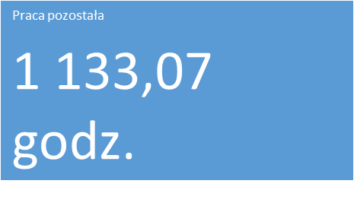

PRZEGLĄD PRACY
STATYSTYKA PRACY
Pokazuje statystykę pracy dla wszystkich zadań najwyższego poziomu.
-

 | Praca rzeczywista | Praca pozostała
Dyrektor segmentu - Andrzej | 4godz. | 2godz.
Starszy specjalista sieci - Mateusz | 2godz. | 3godz.
Starszy administrator sieci - Adam | 2godz. | 3godz.
Starszy specjalista ds.. Aplikacji i oprogramowania - Roman | 2godz. | 3godz.
Dyrektor operacyjny - Michalina | 2godz. | 0godz.
Przedstawiciel użytkowników - Janusz | 2godz. | 0godz.
Specjalista ds.. Rozwoju i szkoleń - Anna | 9godz. | 69godz.
Trener/ Specjalista ds.. Zarządzania zmianą - Zofia | 0godz. | 92godz.
Pracownik działu wsparcia IT - Łukasz | 7godz. | 311godz.
Pracownik działu wsparcia IT - Barbara | 7godz. | 311godz.
Pracownik działu wsparcia IT - Krzysztof | 7godz. | 311godz.
 | 0godz. | 0godz.
 | 0godz. | 0godz.
Pracownik administracyjny - Tomasz | 4godz. | 28godz.
 | Dostępność pozostała (Dyrektor segmentu - Andrzej) | Dostępność pozostała (Starszy specjalista sieci - Mateusz) | Dostępność pozostała (Starszy administrator sieci - Adam) | Dostępność pozostała (Starszy specjalista ds.. Aplikacji i oprogramowania - Roman) | Dostępność pozostała (Dyrektor operacyjny - Michalina) | Dostępność pozostała (Przedstawiciel użytkowników - Janusz) | Dostępność pozostała (Specjalista ds.. Rozwoju i szkoleń - Anna) | Dostępność pozostała (Trener/ Specjalista ds.. Zarządzania zmianą - Zofia) | Dostępność pozostała (Pracownik działu wsparcia IT - Łukasz) | Dostępność pozostała (Pracownik działu wsparcia IT - Barbara) | Dostępność pozostała (Pracownik działu wsparcia IT - Krzysztof) | Dostępność pozostała ()
18-12-31 | 77godz. | 76.966666667 | 76.966666667 | 76.966666667 | 78 | 78 | 72 | 80 | 80 | 80 | 80 | 80
19-01-14 | 79godz. | 80 | 80 | 80 | 80 | 80 | 54.966666667 | 80 | 80 | 80 | 80 | 80
19-01-28 | 79godz. | 77.833333333 | 77.833333333 | 77.833333333 | 80 | 80 | 64 | 80 | 8 | 8 | 8 | 80
19-02-11 | 79godz. | 80 | 80 | 80 | 80 | 80 | 78.966666667 | 80 | 73.916666667 | 73.916666667 | 73.916666667 | 80
19-02-25 | 80godz. | 80 | 80 | 80 | 80 | 80 | 80 | 80 | 72 | 72 | 72 | 80
19-03-11 | 80godz. | 80 | 80 | 80 | 80 | 80 | 68 | 44 | 0 | 0 | 0 | 80
19-03-25 | 80godz. | 80 | 80 | 80 | 80 | 80 | 71.366666667 | 60 | 0 | 0 | 0 | 80
19-04-08 | 80godz. | 80 | 80 | 80 | 80 | 80 | 73.6 | 44 | 8 | 8 | 8 | 80
19-04-22 | 80godz. | 80 | 80 | 80 | 80 | 80 | 78.966666667 | 80 | 80 | 80 | 80 | 80
19-05-06 | 80godz. | 80 | 80 | 80 | 80 | 80 | 80 | 80 | 80 | 80 | 80 | 80

STATYSTYKA ZASOBÓW
DOSTĘPNOŚĆ POZOSTAŁA
Pokazuje statystykę pracy dla wszystkich zasobów.
Pokazuje pozostałą dostępność wszystkich zasobów pracy.

Raport przepływu pieniędzy
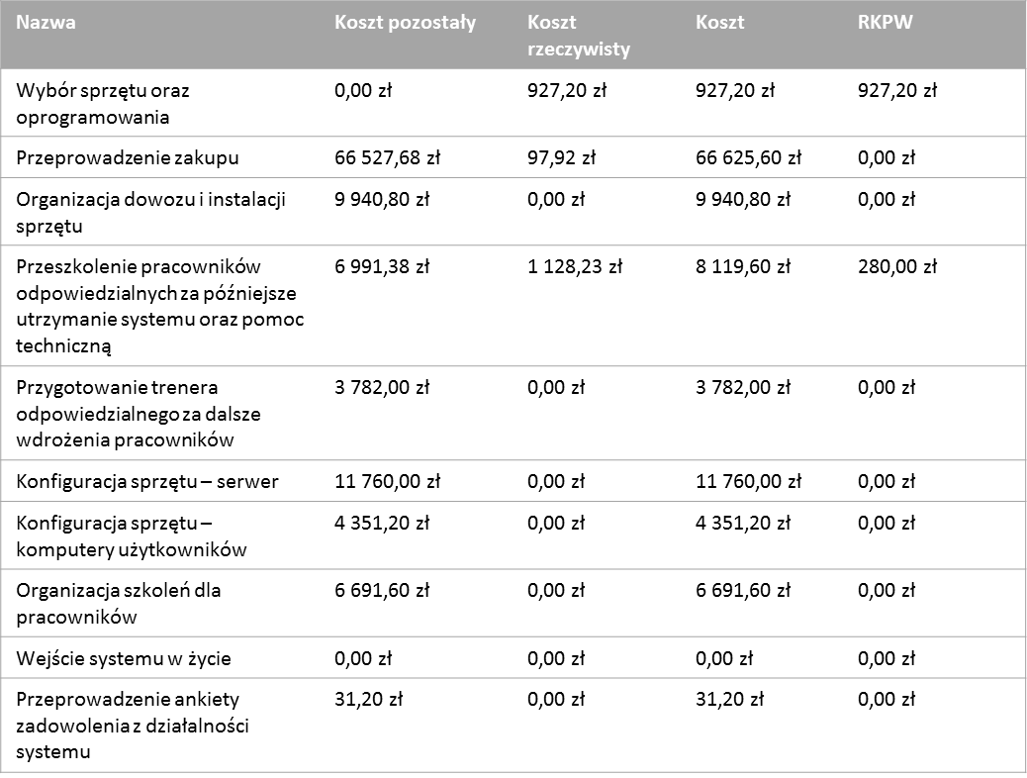
Raport przepływu pieniędzy

Przepływ gotówkowy

 | Koszt | Koszt skumulowany
sob, 19-sty-12 | 0.00zł | 1.39zł
nie, 19-sty-13 | 0.00zł | 1.39zł
pon, 19-sty-14 | 0.06zł | 1.45zł
wto, 19-sty-15 | 0.10zł | 1.56zł
śro, 19-sty-16 | 0.01zł | 1.57zł
czw, 19-sty-17 | 0.01zł | 1.58zł
pią, 19-sty-18 | 0.01zł | 1.59zł
sob, 19-sty-19 | 0.00zł | 1.59zł
nie, 19-sty-20 | 0.00zł | 1.59zł
pon, 19-sty-21 | 0.01zł | 1.59zł
wto, 19-sty-22 | 0.01zł | 1.60zł
śro, 19-sty-23 | 0.29zł | 1.89zł
czw, 19-sty-24 | 0.29zł | 2.18zł
pią, 19-sty-25 | 0.29zł | 2.47zł
sob, 19-sty-26 | 0.00zł | 2.47zł
nie, 19-sty-27 | 0.00zł | 2.47zł
pon, 19-sty-28 | 1.13zł | 3.60zł
wto, 19-sty-29 | 1.13zł | 4.73zł
śro, 19-sty-30 | 0.90zł | 5.63zł
czw, 19-sty-31 | 0.90zł | 6.53zł
pią, 19-lut-01 | 1.03zł | 7.56zł
sob, 19-lut-02 | 0.00zł | 7.56zł
nie, 19-lut-03 | 0.00zł | 7.56zł
pon, 19-lut-04 | 1.05zł | 8.61zł
wto, 19-lut-05 | 1.05zł | 9.65zł
śro, 19-lut-06 | 0.86zł | 10.51zł
czw, 19-lut-07 | 0.86zł | 11.37zł
pią, 19-lut-08 | 0.02zł | 11.39zł
sob, 19-lut-09 | 0.00zł | 11.39zł
nie, 19-lut-10 | 0.00zł | 11.39zł
pon, 19-lut-11 | 0.02zł | 11.41zł
wto, 19-lut-12 | 0.02zł | 11.43zł
śro, 19-lut-13 | 0.02zł | 11.45zł
czw, 19-lut-14 | 0.02zł | 11.46zł
pią, 19-lut-15 | 0.02zł | 11.48zł
sob, 19-lut-16 | 0.00zł | 11.48zł
nie, 19-lut-17 | 0.00zł | 11.48zł
pon, 19-lut-18 | 66.52zł | 78.00zł
wto, 19-lut-19 | 0.14zł | 78.14zł
śro, 19-lut-20 | 0.09zł | 78.24zł
czw, 19-lut-21 | 0.00zł | 78.24zł
pią, 19-lut-22 | 0.00zł | 78.24zł
sob, 19-lut-23 | 0.00zł | 78.24zł
nie, 19-lut-24 | 0.00zł | 78.24zł
pon, 19-lut-25 | 0.00zł | 78.24zł
wto, 19-lut-26 | 0.00zł | 78.24zł
śro, 19-lut-27 | 0.00zł | 78.24zł
czw, 19-lut-28 | 0.00zł | 78.24zł
pią, 19-mar-01 | 0.00zł | 78.24zł
sob, 19-mar-02 | 0.00zł | 78.24zł
...

Wykres zawiera koszt skumulowany i koszt kwartalny projektu.
Aby wyświetlić koszty dla innego okresu, wybierz opcję Edytuj z listy pól.
Poniższa tabela zawiera informacje o kosztach dla wszystkich zadań najwyższego poziomu.
Aby wyświetlić statystykę kosztów dla wszystkich zadań, ustaw poziom konspektu na liście pól.

Raport z wartości wypracowanej
Raport z wartości wypracowanej w okresie 2.01.2019 - 20.01.2019

WARTOŚĆ WYPRACOWANA
Zarządzanie wartością wypracowaną ułatwia określenie wydajności projektu. Polega ono na porównaniu kosztów i harmonogramów z planem bazowym w celu określenia, czy projekt przebiega zgodnie z harmonogramem.
Jeśli wykresy nie wyglądają poprawnie, upewnij się, że ustawiono plan bazowy, przypisano koszty do zadań lub zasobów i wprowadzono dane dotyczące postępu.

WARTOŚĆ WYPRACOWANA W CZASIE
Wartość wypracowana projektu określona na podstawie daty stanu. Jeśli rzeczywisty koszt (RKPW) jest większy niż wartość wypracowana (BKPW), oznacza to, że projekt przekracza budżet. Jeśli wartość planowana (BKPH) jest większa niż wartość wypracowana, oznacza to, że projekt jest opóźniony względem harmonogramu.
 | RKPW | BKPW | BKPH
śro, 19-sty-02 | 0.80zł | 0.00zł | 0.00zł
czw, 19-sty-03 | 0.89zł | 0.00zł | 0.00zł
pią, 19-sty-04 | 0.96zł | 0.00zł | 0.00zł
sob, 19-sty-05 | 0.96zł | 0.00zł | 0.00zł
nie, 19-sty-06 | 0.96zł | 0.00zł | 0.00zł
pon, 19-sty-07 | 1.03zł | 0.00zł | 0.00zł
wto, 19-sty-08 | 1.10zł | 0.00zł | 0.00zł
śro, 19-sty-09 | 1.18zł | 0.00zł | 0.00zł
czw, 19-sty-10 | 1.19zł | 0.00zł | 0.00zł
pią, 19-sty-11 | 1.21zł | 0.00zł | 0.00zł
sob, 19-sty-12 | 1.21zł | 0.00zł | 0.00zł
nie, 19-sty-13 | 1.21zł | 0.00zł | 0.00zł
pon, 19-sty-14 | 0.00zł | 0.00zł | 0.00zł
wto, 19-sty-15 | 0.00zł | 0.00zł | 0.00zł
śro, 19-sty-16 | 0.00zł | 0.00zł | 0.00zł
czw, 19-sty-17 | 0.00zł | 0.00zł | 0.00zł
pią, 19-sty-18 | 0.00zł | 0.00zł | 0.00zł
sob, 19-sty-19 | 0.00zł | 0.00zł | 0.00zł
nie, 19-sty-20 | 0.00zł | 0.00zł | 0.00zł

Dowiedz się więcej o wartości wypracowanej

 | OKS | OHR
śro, 19-sty-02 | -0.80zł | 0.00zł
czw, 19-sty-03 | -0.89zł | 0.00zł
pią, 19-sty-04 | -0.96zł | 0.00zł
sob, 19-sty-05 | -0.96zł | 0.00zł
nie, 19-sty-06 | -0.96zł | 0.00zł
pon, 19-sty-07 | -1.03zł | 0.00zł
wto, 19-sty-08 | -1.10zł | 0.00zł
śro, 19-sty-09 | -1.18zł | 0.00zł
czw, 19-sty-10 | -1.19zł | 0.00zł
pią, 19-sty-11 | -1.21zł | 0.00zł
sob, 19-sty-12 | -1.21zł | 0.00zł
nie, 19-sty-13 | -1.21zł | 0.00zł
pon, 19-sty-14 | 0.00zł | 0.00zł
wto, 19-sty-15 | 0.00zł | 0.00zł
śro, 19-sty-16 | 0.00zł | 0.00zł
czw, 19-sty-17 | 0.00zł | 0.00zł
pią, 19-sty-18 | 0.00zł | 0.00zł
sob, 19-sty-19 | 0.00zł | 0.00zł
nie, 19-sty-20 | 0.00zł | 0.00zł
ODCHYLENIE W CZASIE
Odchylenie kosztowe i odchylenie od harmonogramu projektu określone na podstawie daty stanu. Jeśli wartość OKS jest ujemna, oznacza to, że projekt przekracza budżet. Jeśli wartość OHR jest dodatnia, oznacza to, że projekt jest opóźniony względem harmonogramu.

WSKAŹNIKI W CZASIE
Wskaźniki wydajności kosztów i harmonogramu projektu określone na podstawie daty stanu. Im większa wartość wskaźnika wydajności, tym większe są oszczędności i zgodność z harmonogramem projektu.
 | WWH | WWK
śro, 19-sty-02 | 0 | -0.000001
czw, 19-sty-03 | 0 | -0.000001
pią, 19-sty-04 | 0 | -0.000001
sob, 19-sty-05 | 0 | -0.000001
nie, 19-sty-06 | 0 | -0.000001
pon, 19-sty-07 | 0 | -0.000001
wto, 19-sty-08 | 0 | -0.000001
śro, 19-sty-09 | 0 | -0.000001
czw, 19-sty-10 | 0 | -0.000001
pią, 19-sty-11 | 0 | -0.000001
sob, 19-sty-12 | 0 | -0.000001
nie, 19-sty-13 | 0 | -0.000001
pon, 19-sty-14 | 0 | 0
wto, 19-sty-15 | 0 | 0
śro, 19-sty-16 | 0 | 0
czw, 19-sty-17 | 0 | 0
pią, 19-sty-18 | 0 | 0
sob, 19-sty-19 | 0 | 0
nie, 19-sty-20 | 0 | 0

Raport z alokacji zasobów
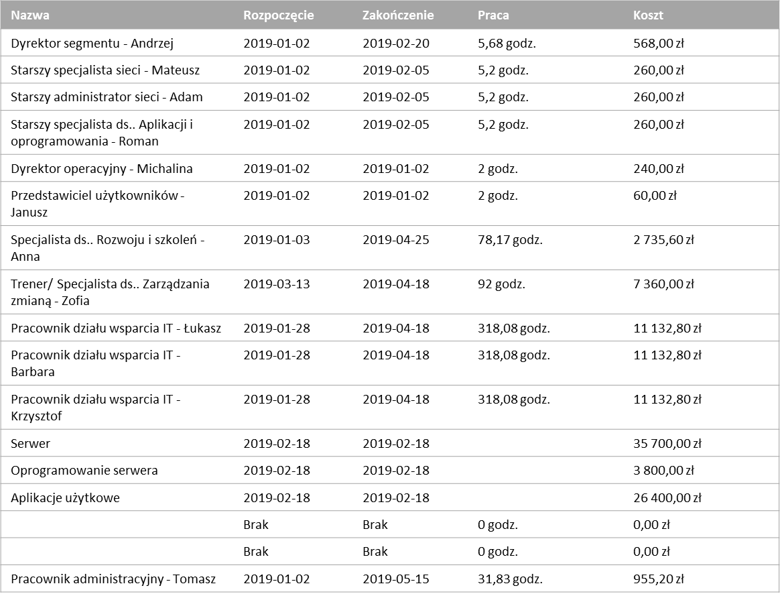
Przegląd zasobów

Statystyki zasobów
Stan pracy
Stan pracy dla wszystkich zasobów pracy.
Procent pracy wykonanej przez wszystkie zasoby pracy.

 | Praca rzeczywista | Praca pozostała | Praca wg pbaz.
Dyrektor segmentu - Andrzej | 4godz. | 2godz. | 0godz.
Starszy specjalista sieci - Mateusz | 2godz. | 3godz. | 0godz.
Starszy administrator sieci - Adam | 2godz. | 3godz. | 0godz.
Starszy specjalista ds.. Aplikacji i oprogramowania - Roman | 2godz. | 3godz. | 0godz.
Dyrektor operacyjny - Michalina | 2godz. | 0godz. | 0godz.
Przedstawiciel użytkowników - Janusz | 2godz. | 0godz. | 0godz.
Specjalista ds.. Rozwoju i szkoleń - Anna | 9godz. | 69godz. | 0godz.
Trener/ Specjalista ds.. Zarządzania zmianą - Zofia | 0godz. | 92godz. | 0godz.
Pracownik działu wsparcia IT - Łukasz | 7godz. | 311godz. | 0godz.
Pracownik działu wsparcia IT - Barbara | 7godz. | 311godz. | 0godz.
Pracownik działu wsparcia IT - Krzysztof | 7godz. | 311godz. | 0godz.
 | 0godz. | 0godz. | 0godz.
 | 0godz. | 0godz. | 0godz.
Pracownik administracyjny - Tomasz | 4godz. | 28godz. | 0godz.
 | Wykonano % pracy
Dyrektor segmentu - Andrzej | 62%
Starszy specjalista sieci - Mateusz | 38%
Starszy administrator sieci - Adam | 38%
Starszy specjalista ds.. Aplikacji i oprogramowania - Roman | 38%
Dyrektor operacyjny - Michalina | 100%
Przedstawiciel użytkowników - Janusz | 100%
Specjalista ds.. Rozwoju i szkoleń - Anna | 12%
Trener/ Specjalista ds.. Zarządzania zmianą - Zofia | 0%
Pracownik działu wsparcia IT - Łukasz | 2%
Pracownik działu wsparcia IT - Barbara | 2%
Pracownik działu wsparcia IT - Krzysztof | 2%
 | 0%
 | 0%
Pracownik administracyjny - Tomasz | 14%

Stan zasobów
Pozostała praca wszystkich zasobów pracy.

